상품제안서
자석북마크 한개들이(주문제작형) | 상품코드: F05626

 |  |  |  |  |  |  | 02-412-0044 | www.easy1.co.kr
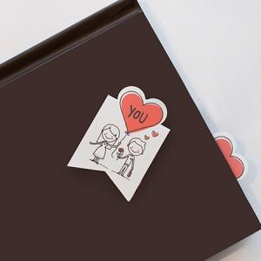

【상세/제작정보】 | 2개세트로 내 마음대로 골라쓰는 나만의 자석 북마크

【인쇄/포장옵션】 | 풀칼라 / OPP(비닐)

【공급단가】 | 수량 | 1,000~ | 2,000~ | 3,000~ | 5,000~ | 10,000~
*VAT별도 | 단가 | 370원 | 360원 | 350원 | 330원 | 320원

【상품 URL】 | http://www.easy1.co.kr/src/goods_detail.php?gdno=5626

